instructions et légende
Saisie des données :
 | A) Saisir manuellement dans le modèle de saisie
 | B) Copier les données des autres fichiers: veuillez noter de copier seulement des données non formatées dans le modèle de saisie (cf. instructions en bas).
 |  | 1. Copier les données des fichiers source
 |  | 2. Coller les données comme suit:
 |  |  | 1.1 Barre de menu: Accueil - Coller - Coller valeurs (Coller en tant que valeurs, pas de format), ou |  |  |  |  | 1.2 Coller par clic droit de la souris - Sélectionner "Coller des valeurs"
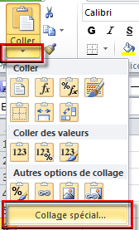
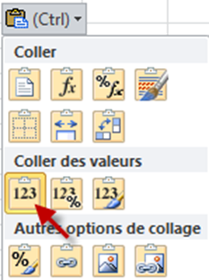

 |  | 3. Enregistrer

Formats conditionnels: Exemples/Logique
 | Codage de couleur |  | PH/PB: plusieurs fois fall_id, admission, sortie et autre moment de la mesure | Données manquantes | Données incorrectes / formatage incorrect | A vérifier (recommandé) | A vérifier (recommandé) | Dispensable pour comparaison des cliniques | Ne pas livrer!

 | Information additionnelle sur la feuille "Codage de couleur"

